상품제안서
나빌레라 자개필함 (송학,나비) | 상품코드: F32863

 |  |  |  |  |  |  | 02-412-0044 | www.easy1.co.kr
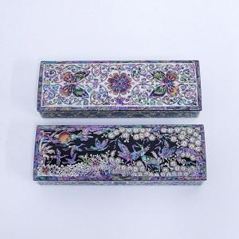

【상세/제작정보】

【인쇄/포장옵션】 | 실크 / 포장지포장

【공급단가】 | 수량 | 30~ | 50~ | 100~ | 300~ | 500~
*VAT별도 | 단가 | 50,000원 | 49,200원 | 48,000원 | 46,800원 | 46,000원

【상품 URL】 | http://www.easy1.co.kr/src/goods_detail.php?gdno=32863

